MAIN
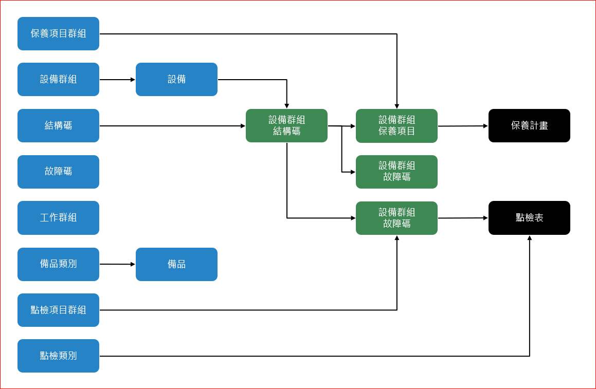

EQUIP_GROUP
設備群組編號 | 設備群組名稱 | 說明
S11-05-01-0001 | 乳化鍋 | 1T及1.5T | 群組用以標示同一個類型的設備
S11-05-02-0001 | 均質機
S11-05-03-0001 | 折布機 | 1~6
S11-05-04-0001 | 六頭面膜充填機 | 1~2
S9： 設備碼
00 ：00=全廠不分線別、 1=固態、2= 六列、 3=發酵、4=萃取
00 ：00~99=車間、D*=混料、I*=入盒、T*=輸送（料、物）、F*=檢測（重量/金屬）、5=錠劑、6=膠囊
0001 ：流水號
S11-05-04-0002 | ATM | 進和2跟3
S11-05-04-0003 | 迴轉 | 迴轉1~3
S11-05-04-0004 | 人工充填
S11-05-00-0001 | 包裝-六充
S11-05-00-0002 | 包裝-ATM
S11-05-00-0003 | 包裝-迴轉
S11 : 廠別(以S11為例)
產線別 ：00=全廠不分線別、 01=固體、02 =液體、03 =粉體、04=發酵、05=萃取、05=面膜
機台別：00=包裝、01=乳化鍋、02= 均質機、 0 3=折布機、04=面膜充填機、05=檢測機(重量/金屬)、06=入盒機、07=輸送帶/機、

PART_CATEGORY
備品類別編號 PK | 備品類別名稱 | 說明
SP000 | 馬達 | 馬達、伺服馬達
SP001 | 皮帶 | 皮帶
SP002 | 軸承(培林) | 軸承(培林)
SP003 | 感應器 | 感應器
SP004 | 傳感器放大器 | 傳感器放大器
SP： 代表備品
000 ：主項目
000=馬達、001=皮帶、002=軸承(培林)、003=感應器、004=傳感器放大器
005=液壓缸、006=氣壓缸、007=聯軸器、008=旋轉編碼器
000 ：次項目(以馬達為例)
01=馬達、02=伺服馬達、03=XX馬達、034XX馬達
0001 ：流水號(可以此來分型號)
SP005 | 液壓缸 | 液壓缸
SP006 | 氣壓缸 | 氣壓缸
SP007 | 聯軸器 | 聯軸器
SP008 | 旋轉編碼器 | 旋轉編碼器

PART
SP： 代表備品
000 ：主項目
000=馬達、001=皮帶、002=軸承(培林)、003=感應器、004=傳感器放大器
005=液壓缸、006=氣壓缸、007=聯軸器、008=旋轉編碼器
000 ：次項目(以馬達為例)
001=馬達、002=伺服馬達、003=XX馬達、004=XX馬達
0001 ：流水號(可以此來分型號)
備品類別編號 | 備品編號 PK | 備品名稱 | 說明 | 規格 | 數量單位
SP000 | SP000-001-0001 | 馬達 | 馬達 |  | 個
SP000 | SP000-002-0001 | 伺服馬達 | 伺服馬達 |  | 個
SP001 | SP001-001-0001 | 皮帶 | 皮帶 |  | 條
SP001 | SP001-002-0001 | 正時皮帶 | 正時皮帶 |  | 條
SP002 | SP002-001-0001 | 軸承(培林) | 軸承(培林) |  | 個
SP003 | SP003-001-0001 | 感應器 | 感應器 |  | 個
SP004 | SP004-001-0001 | 傳感器放大器 | 傳感器放大器 |  | 個
SP005 | SP005-001-0001 | 液壓缸 | 液壓缸 |  | 個
SP006 | SP006-001-0001 | 氣壓缸 | 氣壓缸 |  | 個
SP007 | SP007-001-0001 | 聯軸器 | 聯軸器 |  | 個
SP008 | SP008-001-0001 | 旋轉編碼器 | 旋轉編碼器 |  | 個

STRUCT_CODE
結構碼 PK | 結構名稱 | 說明
00-00-0001 | 主電盤(箱) |  | 設備結構碼是將設備切成不同的部位，藉以判定故障的實際發生位置，如該設備沒有區分部件，可配置設備本體即可
00-0P-0001 | 主電盤(箱)/電路
00-0M-0001 | 主電盤(箱)/馬達
00-0A-0001 | 主電盤(箱)/機構
00-0T-0001 | 主電盤(箱)/輸送（料、物）
00-0C-0001 | 主電盤(箱)/檢測（SENSOR/重量）
01-0P-0001 | 動力系統/電路
00 ：主項目
00=主電盤（箱）、 1=動力系統、2=溫控系統、3=傳送系統、4=外觀
00 ：次項目
P=電路、M*=馬達、A*=機構、T*=輸送（料、物）、C*=檢測（SENSOR/重量）
0001 ：流水號
01-0M-0001 | 動力系統/馬達
01-0A-0001 | 動力系統/機構
01-0T-0001 | 動力系統//輸送（料、物）
01-0C-0001 | 動力系統/檢測（SENSOR/重量）
02-0P-0001 | 溫控系統/電路
02-0M-0001 | 溫控系統/馬達
02-0A-0001 | 溫控系統/機構
02-0T-0001 | 溫控系統/輸送（料、物）
02-0C-0001 | 溫控系統/檢測（SENSOR/重量）
03-0P-0001 | 傳送系統/電路
03-0M-0001 | 傳送系統/馬達
03-0A-0001 | 傳送系統/機構
03-0T-0001 | 傳送系統/輸送（料、物）
03-0C-0001 | 傳送系統/檢測（SENSOR/重量）
04-0P-0001 | 外觀/電路
04-0M-0001 | 外觀/統/馬達
04-0A-0001 | 外觀/機構
04-0T-0001 | 外觀/輸送（料、物）
04-0C-0001 | 外觀/檢測（SENSOR/重量）

BROKEN_CODE
故障碼 PK | 故障名稱 | 說明
S1100-0P-0001 | 過載 | 電壓、漏電、過載 | 建議故障代號由三部分組成：1. 設備分類 2.故障分類 3. 流水號
S1101-0M-0001 | 馬達異常 | 過載
S1102-0M-0001 | 溫度異常 | 加熱棒故障、固態繼電器（SSR）故障
S1103-0T-0001 | 傳送異常 | 卡死、螺絲斷裂、機構變形
S1104-04-0001 | 主體外觀 | 斷裂、破損
S00 : 廠別(以S11為例)
00 ：00=主電盤（箱）、 1=動力系統、2=溫控系統、3=傳送系統、4=外觀
00 ：P=電路、M=馬達、A=機構、T=輸送（料、物）、C=檢測（SENCOR/重量）
0001 ：流水號
S11-HLT-R1000 | 取袋0位異常
S11-HLT-R1001 | 取袋1位異常
S11-HLT-R1002 | 充填定位0位異常
S11-HLT-R1003 | 充填定位1異常
S11-HLT-R1004 | 升降0位異常
S00 : 廠別(以S11為例)
HLT： 主設備代號(HLT合力泰為例)
XXXX ：機台故障碼(可用流水號)
S11-HLT-R1005 | 升降1位異常
S11-HLT-R1006 | 開袋0位異常
S11-HLT-R1007 | 開袋1位異常
S11-HLT-R1008 | 封口0位異常
S11-HLT-R1009 | 封口1位異常
S11-HLT-R100C | 真空泵異常
S11-HLT-R100E | 温度報警
S11-HLT-R100F | 真空總負壓報警
S11-HLT-R1010 | 充填一卡袋
S11-HLT-R1011 | 充填二卡袋
S11-HLT-R1012 | 充填三卡袋
S11-HLT-R1013 | 充填四卡袋
S11-HLT-R1014 | 封口一卡袋
S11-HLT-R1015 | 封口二卡袋
S11-HLT-R1016 | 封口三卡袋
S11-HLT-R1017 | 封口四卡袋
S11-HLT-R1018 | 產量計數到達
S11-HLT-R1019 | 封口五卡袋
S11-HLT-R101A | 封口六卡袋
S11-HLT-R101B | 充填五卡袋
S11-HLT-R101C | 充填六卡袋
S11-HLT-R1020 | 充填位一缺袋
S11-HLT-R1021 | 充填位二缺袋
S11-HLT-R1022 | 充填位三缺袋
S11-HLT-R1023 | 充填位四缺袋
S11-HLT-R1024 | 缺袋報警
S11-HLT-R1025 | 充填位五缺袋
S11-HLT-R1026 | 充填位六缺袋
S11-HLT-R1027 | 開袋報警
S11-HLT-R1028 | 開袋報警
S11-HLT-R1030 | 氣壓報警
S11-HLT-R1031 | 充填提示
S11-HLT-R2000 | 報警狀態
S11-HLT-R2490 | 輸送带
S11-HLT-R2491 | 加热開關
S11-HLT-R2492 | C.I.P
S11-HLT-R2510 | 通道一選擇
S11-HLT-R2511 | 通道二選擇
S11-HLT-R2512 | 通道三選擇
S11-HLT-R2513 | 通道四選擇
S11-HLT-R2514 | 通道五選擇
S11-HLT-R2515 | 通道六選擇
S11-ATM-E0001 | 操縱部緊急停止
S11-ATM-E0002 | 原料部緊急停止
S11-ATM-E0003 | 制造機緊急停止2
S11-ATM-E0004 | 排放傳送带緊急停止3
S11-ATM-E0005 | 主要逆變器異常
S11-ATM-E0006 | 逆變器異常
S11-ATM-E0007 | 供给水泵異常
S11-ATM-E0008 | 刺機(1)伺服異常
S11-ATM-E0009 | 刺機(2)伺服異常
S11-ATM-E0010 | 综合推進伺服異常
S11-ATM-E0011 | 封口1 漏電異常
S11-ATM-E0012 | 封口2 漏電異常
S11-ATM-E0013 | 封口3 漏電異常
S11-ATM-E0014 | 取袋伺服異常
S11-ATM-E0015 | 刺機插入伺服異常
S11-ATM-E0016 | 斗帶伺服異常
S11-ATM-E0017 | 吸引機１超負荷
S11-ATM-E0018 | 吸引機２超負荷
S11-ATM-E0019 | 吸引機３超負荷
S11-ATM-E0020 | 再生電阻異常
S11-ATM-E0021 | 無襯布
S11-ATM-E0022 | 無面膜布
S11-ATM-E0023 | 無珍珠紙
S11-ATM-E0024 | 包裝區入口堵塞
S11-ATM-E0025 | 臉模裁型堵塞
S11-ATM-E0026 | 空氣壓力異常
S11-ATM-E0027 | 速度設定開關未歸零
S11-ATM-E0028 | 聯鎖解除
S11-ATM-E0029 | 原點復歸未完成
S11-ATM-E0030 | 刺機插入下限異常
S11-ATM-E0031 | 手動設定異常
S11-ATM-E0032 | 充填泵(1)伺服异常
S11-ATM-E0033 | 充填泵(2)伺服异常
S11-ATM-E0034 | 充填泵(3)伺服异常
S11-ATM-E0035 | 包裝機構吸引異常
S11-ATM-E0036 | 不織布纏繞異常
S11-ATM-E0037 | 離型紙裁切異常
S11-ATM-E0038 | ByPass(旁通路)堵塞的異常
S11-ATM-E0039 | 面膜燙塊漏電異常
S11-ATM-E0040 | 照相機控制器異常
S11-ATM-E0041 | 刺機3下限異常
S11-ATM-E0042 | 水泵伺服異常
S11-ATM-E0043 | 空袋子堵塞檢測
S11-ATM-E0044 | 封口温度異常
S11-ATM-E0045 | 刺機会插入安全栓位置異常

